Sheet1
Descriere scurta a caracteristicilor procesorului:
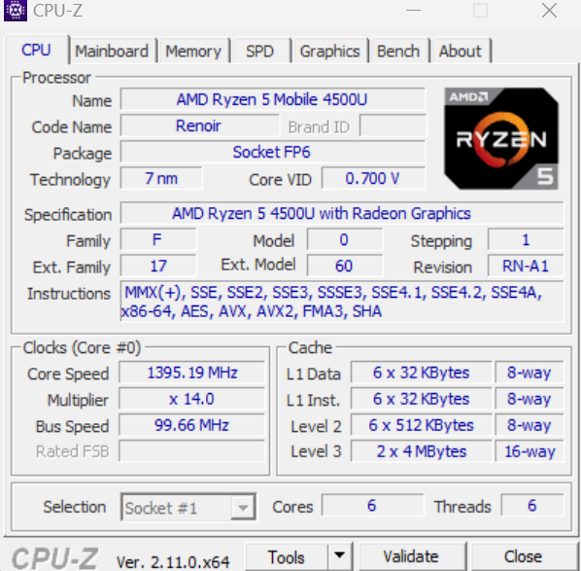
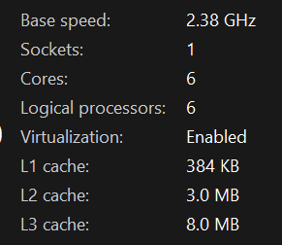

Procesor: AMD Ryzen 5 4500U
Frecventa de baza: 2.38 GHz
Frecventa in turbo pana la: 4.0 GHz
Numar core-uri: 6
Numar threaduri-uri: 6
Instructiuni pe intregi: 31,409 Mops/Sec
Instructiuni in virgula mobila: 22,132 Mops/Sec

Exercitiul 2 din laboratorul 1:

Upper limit | Execution time (clock cycles)
value | No threads | 1 thrs. | 2 thrs. | 4 thrs. | 8 thrs. | 16 thrs. | 32 thrs. | 64 thrs.
L1 = 1000 | 0.000339 | 0.000931 | 0.000717 | 0.000875 | 0.000982 | 0.001619 | 0.002547 | 0.00411
L2 = 10000 | 0.021196 | 0.022475 | 0.017304 | 0.009873 | 0.00899 | 0.005944 | 0.00583 | 0.00659
L3 = 100000 | 1.697369 | 1.690939 | 1.243113 | 0.719306 | 0.417751 | 0.382231 | 0.33331 | 0.292169
L4 = 1000000 | 137.456263 | 137.73522 | 101.572126 | 58.628367 | 34.238872 | 26.898425 | 24.401052 | 23.706883
L5 = 2000000 | 531.287324 | 526.976105 | 387.08233 | 223.34913 | 130.546027 | 101.70299 | 92.577094 | 90.531713

Pentru L1 = 1000, valoarea fiind mica timpul cel mai bun e obtinut pentru implementarea care nu foloseste thread-uri. In acest caz cu cat crestem numarul de thread-uri timpul de executie creste.

Pentru L2 = 10000, se observa ca odata cu cresterea numarului de threaduri timpul scade, dar valoarea fiind una nu foarte mare, nu mai apar imbunatatiri dupa ce se trece de pragul de 16 thread-uri.

Pentru L3 = 100000, se vad imbunatatiri de fiecare data cand se creste numarul de thread-uri, dar o data cu trecerea pragului de 8 threaduri imbunatatirile sunt foarte mici.

Pentru L4 = 1000000, din nou se observa imbunatatiri o data cu cresterea numarului de threaduri, dar din nou dupa trecerea pragului de 8 threaduri imbunatatirile sunt tot maici, iar diferenta dintre 32 si 64 de threaduri e foarte mica.

Pentru L5 = 2000000, rezultatele sunt aproximativ la fel ca pentru L4, dar deja chiar si diferenta dintre 16, 32 si 64 e foarte mica.

In concluzie, in urma testelor se observa ca folosirea unui singur thread nu face nici o diferenta fata de folosirea doar unui thread, iar folosirea mai multor threaduri e foarte convenabila pentru cand avem de calculat o multime de valori reducand cu mult timpii de executie. Totodata se observa ca dupa ce numarul de thread-uri depaseste numarul de core-uri ale procesorului, imbunatatirile timpilor devin tot mai mici odata cu cresterea numarului de threaduri.

Exercitiile 1 si 2 din laboratorul 2:

Exercitiul 1:

Measurement number |  | CPUID execution time (clock cycles)
1 |  | 1306
2 |  | 1282
3 |  | 1307
4 |  | 1306
5 |  | 1330
6 |  | 1306
7 |  | 1353
8 |  | 1330
9 |  | 1520
10 |  | 1306
Average time |  | 1334.6

Measurement number |  | ADD (reg) | ADD (var) | MULL | FDIV | FSUB
1 |  | 25 | 0 | 47 | 95 | 95
2 |  | 24 | 24 | 48 | 96 | 13300
3 |  | 0 | 0 | 48 | 94 | 72
4 |  | 24 | 23 | 71 | 72 | 96
5 |  | 190 | 0 | 0 | 95 | 95
Average time: |  | 52.6 | 9.4 | 42.8 | 90.4 | 2731.6

Exercitiul 2:

Measurment number (n = 1000) |  | rdtsc time (clock cycles) |  | clock time (clock cycles)
 |  | static array | dynamic array | static array | dynamic array
1 |  | 20694861.9 | 18076963.6 | 8.4 | 8.4
2 |  | 18292081.7 | 19758439.4 | 7.4 | 7.9
3 |  | 18942220.7 | 22663515.7 | 7.7 | 8.2
4 |  | 18724352.6 | 19488017.1 | 8.1 | 8.4
5 |  | 17771512.3 | 17537372.7 | 8 | 7.5
Average time: |  | 18885005.84 | 19504861.7 | 7.92 | 8.08

Array length | Initial sort time (clock cycles) |  | Optimized sort time (clock cycles)
 | static array | dynamic array | static array | dynamic array
100 | 158467 | 315137.3 | 77596.2 | 77912.1
500 | 4950435.9 | 4709599 | 486730.1 | 687327.6
1000 | 20251085.8 | 22391402.5 | 965057.5 | 1023687.1
5000 | 469345581.2 | 474156147.2 | 9954931.7 | 10911489
10000 | 1849103738.3 | 1867468112.2 | 17456346.9 | 16138333.9

Initial vs Optimized (static array)

 |  | Array length (static) | Initial sort time (clock cycles) | Optimized sort time (clock cycles)

 |  | 100 | 158467 | 77596.2
 |  | 500 | 4950435.9 | 486730.1
 |  | 1000 | 20251085.8 | 965057.5
 |  | 5000 | 469345581.2 | 9954931.7
 |  | 10000 | 1849103738.3 | 17456346.9

Initial vs Optimized (dynamic array)

 |  | Array length (dynamic) | Initial sort time (clock cycles) | Optimized sort time (clock cycles)

 |  | 100 | 315137.3 | 77912.1
 |  | 500 | 4709599 | 687327.6
 |  | 1000 | 22391402.5 | 1023687.1
 |  | 5000 | 474156147.2 | 10911489
 |  | 10000 | 1867468112.2 | 16138333.9

Pentru sortarea initiala am folosit Bubble Sort care are o complexitate O(n^2), iar pentru sortarea optimizata am folosit Quick Sort in care pivotul se alege random avand complexitatea in medie O(n * logn). Atat la sortarea initiala cat si la sortarea optimizata sunt necesare mai putine cicluri de ceas pentru a sorta vectorul static decat pentru a sorta vectorul alocat dinamic. Cand trebuie sa comparam cele doua sortari atat pentru vector static cat si pentru cel alocat dinamic sortarea optimizata necesita mult mai putine cicluri de ceas decat cea initiala.

